Лист1
 |  | ГОРНОЛЫЖНЫЕ ОЧКИ - МАСКИ |  |  | 8(925)176-63-34
Модель | Фото | Описание | Комплектация и цвета | Цена опт, руб | Ваш заказ, шт | Сумма вашего заказа, руб | РРЦ
LY05 | 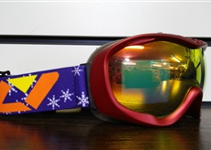 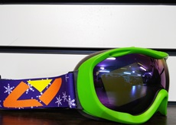 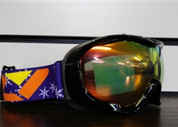 | Сезон - 2015/2016 Пол - Унисекс Возраст - Взрослые Погодные Условия - Любая погода Материал корпуса - Термопластичный полиуретан Уплотнитель 1 - Двухслойный поролон Уплотнитель 2 - Микрофлис Защита от УФ - UV400 Линза - Perspective control lens Форма линзы - Сферическая Конструкция линзы - Двойная Цвет основной линзы - Темно-желтый Материал линзы - Поликарбонат Вентиляция Покрытие Антифог - Italian PINLOCK Совместимость со шлемом Регулируемый стрэп | Коробка, чехол с затяжками. Цвет оправы - красный | 2,085р. |  | 0 | 3,753р.
 |  |  | Коробка, чехол с затяжками. Цвет оправы - черный матовый |  |  | 0
 |  |  | Коробка, чехол с затяжками. Цвет оправы - зеленый |  |  | 0
LY06 | 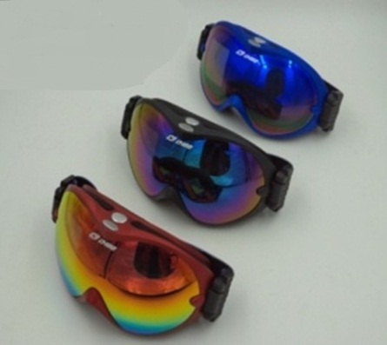 | Сезон - 2015/2016 Пол - Унисекс Возраст - Взрослые Погодные Условия - Любая погода Материал корпуса - Термопластичный полиуретан Уплотнитель 1 - Двухслойный поролон Уплотнитель 2 - Микрофлис Защита от УФ - UV400 Линза - Perspective control lens Форма линзы - Сферическая Конструкция линзы - Двойная Цвет основной линзы - Темно-желтый Материал линзы - Поликарбонат Вентиляция Покрытие Антифог - Italian PINLOCK Совместимость со шлемом Регулируемый стрэп | Коробка, чехол с затяжками. Цвет оправы - красный | 2,159р. |  | 0 | 3,886р.
 |  |  | Коробка, чехол с затяжками. Цвет оправы - черный |  |  | 0
 |  |  | Коробка, чехол с затяжками. Цвет оправы - синий |  |  | 0
LY46 | 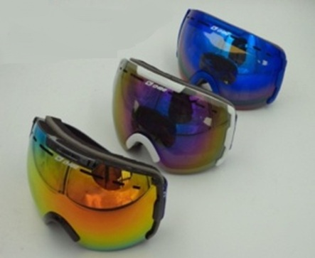 | Сезон - 2015/2016 Пол - Унисекс Возраст - Взрослые Погодные Условия - Любая погода Материал корпуса - Термопластичный полиуретан Уплотнитель 1 - Двухслойный поролон Уплотнитель 2 - Микрофлис Защита от УФ - UV400 Линза - Perspective control lens Форма линзы - Сферическая Конструкция линзы - Двойная Цвет основной линзы - Темно-желтый Материал линзы - Поликарбонат Вентиляция Покрытие Антифог - Italian PINLOCK Совместимость со шлемом Регулируемый стрэп | Коробка, чехол с затяжками. Цвет оправы - красный | 2,551р. |  | 0 | 4,592р.
 |  |  | Коробка, чехол с затяжками. Цвет оправы - черный |  |  | 0
 |  |  | Коробка, чехол с затяжками. Цвет оправы - зеленый |  |  | 0
LY47 | 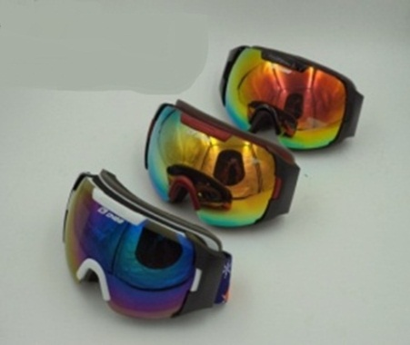 | Сезон - 2015/2016 Пол - Унисекс Возраст - Взрослые Погодные Условия - Любая погода Материал корпуса - Термопластичный полиуретан Уплотнитель 1 - Двухслойный поролон Уплотнитель 2 - Микрофлис Защита от УФ - UV400 Линза - Perspective control lens Форма линзы - Сферическая Конструкция линзы - Двойная Цвет основной линзы - Темно-желтый Материал линзы - Поликарбонат Вентиляция Покрытие Антифог - Italian PINLOCK Совместимость со шлемом Регулируемый стрэп | Коробка, чехол с затяжками. Цвет оправы - красный | 2,306р. |  | 0 | 4,151р.
 |  |  | Коробка, чехол с затяжками. Цвет оправы - черный |  |  | 0
 |  |  | Коробка, чехол с затяжками. Цвет оправы - синий |  |  | 0
LY48 | 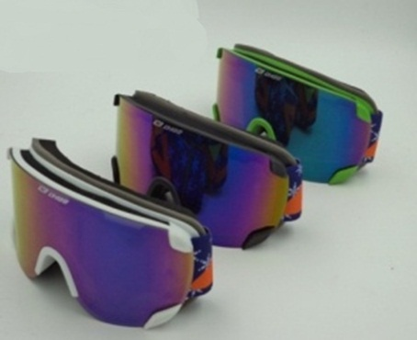 | Сезон - 2015/2016 Пол - Унисекс Возраст - Взрослые Погодные Условия - Любая погода Материал корпуса - Термопластичный полиуретан Уплотнитель 1 - Двухслойный поролон Уплотнитель 2 - Микрофлис Защита от УФ - UV400 Линза - Perspective control lens Форма линзы - Сферическая Конструкция линзы - Двойная Цвет основной линзы - Темно-желтый Материал линзы - Поликарбонат Вентиляция Покрытие Антифог - Italian PINLOCK Совместимость со шлемом Регулируемый стрэп | Коробка, чехол с затяжками. Цвет оправы - красный | 2,404р. |  | 0 | 4,327р.
 |  |  | Коробка, чехол с затяжками. Цвет оправы - черный |  |  | 0
 |  |  | Коробка, чехол с затяжками. Цвет оправы - синий |  |  | 0
LY49 | 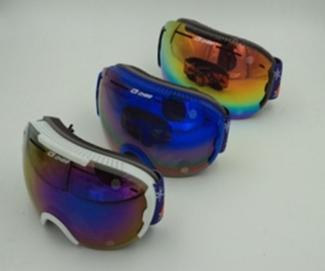 | Сезон - 2015/2016 Пол - Унисекс Возраст - Взрослые Погодные Условия - Любая погода Материал корпуса - Термопластичный полиуретан Уплотнитель 1 - Двухслойный поролон Уплотнитель 2 - Микрофлис Защита от УФ - UV400 Линза - Perspective control lens Форма линзы - Сферическая Конструкция линзы - Двойная Цвет основной линзы - Темно-желтый Материал линзы - Поликарбонат Вентиляция Покрытие Антифог - Italian PINLOCK Совместимость со шлемом Регулируемый стрэп | Коробка, чехол с затяжками. Цвет оправы - синий | 2,748р. |  | 0 | 4,946р.
 |  |  | Коробка, чехол с затяжками. Цвет оправы - синий |  |  | 0
 |  |  | Коробка, чехол с затяжками. Цвет оправы - синий |  |  | 0

